Eingabeblatt


Sehr geehrte TeilnehmerInnen der Umfrage, wir freuen uns über die Befüllung der Tabelle.
Falls Sie Hilfe und Hinweise zur Befüllung benötigen, finden Sie hier weiterführende Informationen: |  |  |  |  | Legende mit Erläuterungen
Firma: | Mustermann Verwaltungsgesellschaft mbH, Hamburg
Ansprechpartner bei Rückfragen: | Frau Mustermann, 040 / 123 45 67

Stichtag / Referenzmonat: | Juni 2022 bzw. 1. Juni 2022
aktuelle Mietdaten / notwendige Angaben |  |  |  |  |  |  |  | Besonderheiten |  |  | Einzug / Erhöhung |  |  | Optionale Informationen - gerne befüllen, falls möglich
Objektadresse: Straße | Postleitzahl oder Stadtteil | Wohnungs- größe in m² | Kaltmiete (in €) je Monat | Heiz- kosten (in €) je Monat | Betriebs- kosten (in €) je Monat | Warmmiete (in €) je Monat | Baujahr | Preis-gebundener Wohnraum? | Wohnung steht leer? | Leerstand aufgrund Sanierung, Renovierung, Umbauten etc. | Datum oder Monat/Jahr letzte Mieterhöhung | Kaltmiete (in €) je Monat vor letzter Mieterhöhung | Warmmiete (in €) je Monat vor letzter Mieterhöhung | Anzahl Etagen Gebäude | Wohnung liegt in Etage Nr. | Balkon | Fahrstuhl

Musterstraße | 20123 | 82.50 | 1350.00 | 123.45 | 167.89 | 1641.34 | 1907 | Nein | Nein | Nein | 2010 | 1000.00 | 1200.00 | 3 | 2 | 0 | ja
Musterstraße | 20123 | 53.00 | 990.00 | 123.45 | 167.89 | 1281.34 | 1900 | Ja | Nein | Nein | - | - | - | 3 | 1 | 1 | nein
Musterstraße | 20123 | 75.50 | 450.59 | 123.45 | 167.89 | 741.93 | 2014 | Nein | Ja | Nein | - | - | - | 3 | 3 | 0 | nein
Musterstraße | 20123 | 75.50 | 237.00 | 123.45 | 167.89 | 528.34 | 1953 | Nein | Nein | Nein | - | - | - | 3 | 2 | 0 | ja

Legende mit Erläuterungen
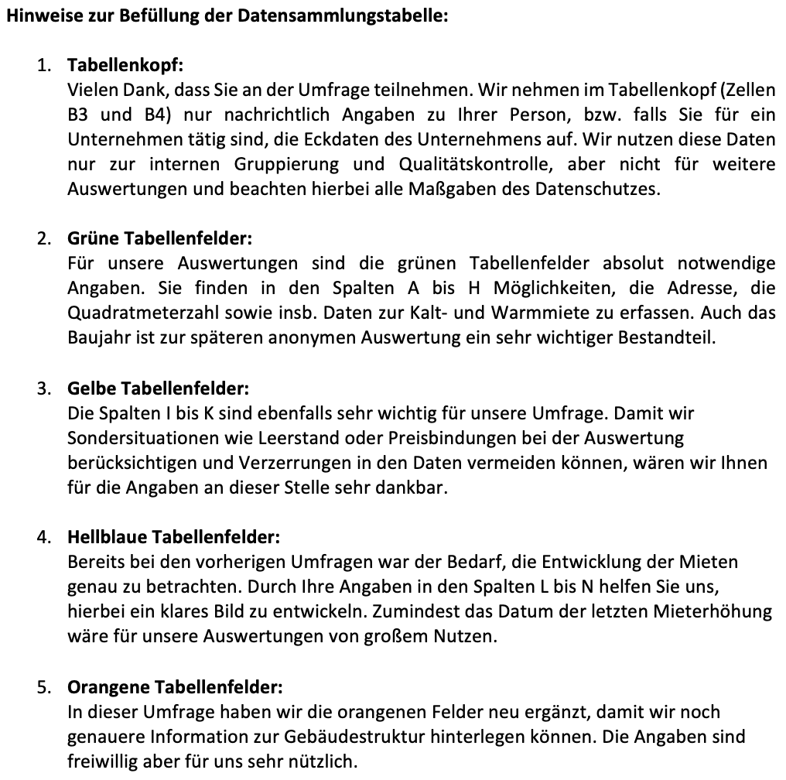

Bitte senden Sie die finale Tabelle mit Ihren Angaben an:

hamburg@steinbeis-cres.de

Für Fragen stehen wir Ihnen unter dieser Adresse ebenfalls gerne zur Verfügung.

